S型、M型、Q型电机电机综合测试
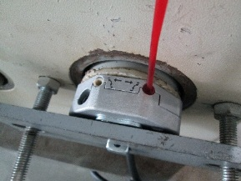
1.电机装入综合测试台
2.装测试扣板
3.接电源线
DOOYA 作业指导书JS-9-1.9 C/06
适用类型：S型、M型、Q型电机 | 制程站别：综合测试 | 人数：1 | 标准工时： | 日期：2019/7/9
作业步骤：

4.按启动开关
1.减速端装入测试台
5.按正转开关
2.用手来回转动，使电机减速端卡进测试台方形槽中
3.电机卡入后，内齿套卡扣与测试台皇冠治具红色记号对齐，插入电机
6.调节白蜗杆
4.完整插入效果
★先确认产品电压频率并调整好
★124#砝码加重20%测试
★110V/120V 20N/32r电机砝码减重20%测试
方轴插入测试扣板
测试扣板贴平前盖板
按表格中的接线顺序进行接线，待插件的接插件治具测试
7.按逆转开关
★电机电源线含接插件，接到综合测试台上的航空插头进行测试
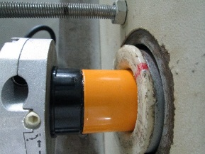   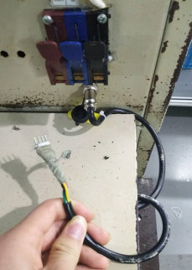

按下开关测试台启动
8.调节红色蜗杆
按下开关，电机上升
1.依据网印调节白色蜗杆，电机上行，当砝码碰到计数开关，减死电机,再往“+”方向调节，电机上一段距离后停止，此动作循环三次，测试提升力无问题
2.测试负载下白蜗杆松紧程度
9.测试下行刹车
★用PP调节杆调节蜗杆,不能有紧、卡或调节杆断现象
★不要有电机拉不动
★注意不要有反转，网印不能错
计数开关
★根据产线综合测试台方向，白蜗杆控制电机上行，红蜗杆控制电机下行（230V）；红蜗杆控制电机上行，白蜗杆控制电机下行（120V）

10.取出电机
待砝码完全落下，按启动开关，电机停止，取下电源线及扣板
按下开关，电机下降
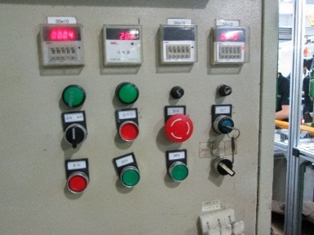 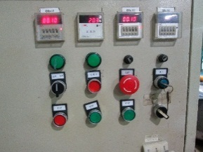 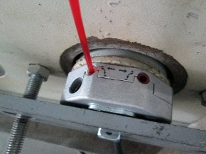

1.依据网印调节红色蜗杆，电机下行，当砝码距离地面10cm左右，减死电机
2.测试负载下红蜗杆松紧程度
计数开关
依据网印调节红色蜗杆往“+”方向调节，电机下行，然后反向调节，电机停止运行，此动作循环三次，每次电机运行距离不小于10CM，测试下行刹车不能打滑
★不能刹车打滑

